Sheet1
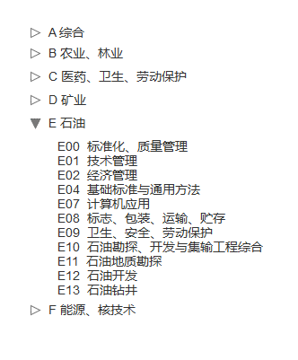
数据折叠效果；如：
模块 | 一级子模块 | 二级子模块 | 页面 | 字段名称 | 包含元素
科研成果 | 专利 | 我的成果 | 添加 | 专利类型 | 发明专利；实用新型专利； 外观设计专利
 | 国家标准 | 我的成果 | 添加 | 中标分类 | 查看详情
 |  |  |  | ICS分类 | 查看详情
数据折叠效果；如：
 |  |  |  | 标准状态 | 即将施行；现行；废止
 | 期刊论文 | 我的成果 | 添加 | 等级 | A类；B类；C类；D类；E类；F类
 | 会议论文 | 我的成果 | 添加 | 等级 | A类；B类；C类；D类；E类；F类
 | 学术论文 | 我的成果 | 添加 | 等级 | A类；B类；C类；D类；E类；F类
 | 著作类别 | 我的成果 | 添加 | 著作类别 | 专著；编著；教材；译著；综合书；工具书；论文集
 | 科研奖励 | 我的成果 | 添加 | 奖励等级 | 特等奖；一等奖；二等奖；三等奖
 |  |  |  | 奖励级别 | 国家级；部（省）级；厅（市）级
 | 科技报告 | 我的成果 | 添加 | 报告级别（分类） | 部门科技报告；地方科技报告
 |  |  |  | 报告类型 | 奖励报告；结题验收报告；结题验收摘要报告；进展报告；立项报告；年度报告；年度进展报告；验收报告；一般性科技报告；摘要报告；中期报告；中期评估报告；专题报告；最终报告
 |  |  |  | 所属学科 | 查看详情
科研项目 | 横向项目 | 新增立项 |  | 负责人类型 | 学校老师；学校学生；聘用人员；校外人员
 |  |  |  | 学科分类 | 查看详情
 |  |  |  | 二级学科 | 查看详情
 |  |  |  | 项目状态 | 进行；变更；结项；完成；暂停；撤销；中检
 |  |  |  | 支付方式 | 一次性；分期
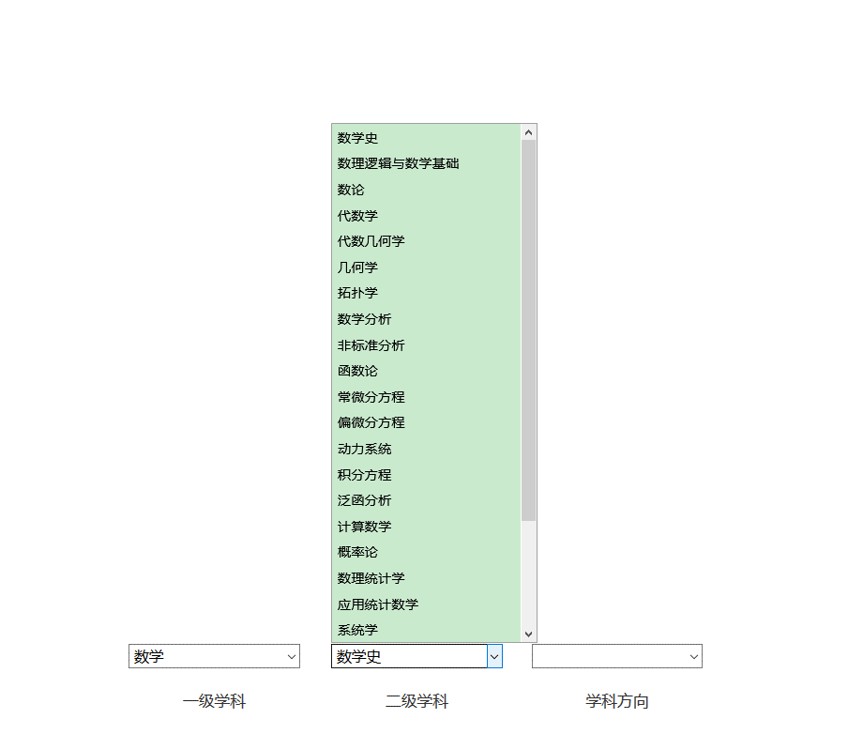
三级联动数据，二级学科根据学科分类的选择匹配对应的数据；
学科方向（三级学科）根据二级学科的选择匹配相应的数据
 |  |  |  | 甲方类别（自填） | 国有企业 技术贸易机构 个体经营 集体企业 私营企业 有限责任公司 股份有限公司 港澳台商投资企业 外商投资企业 科研机构 各级管理部门 其他 | 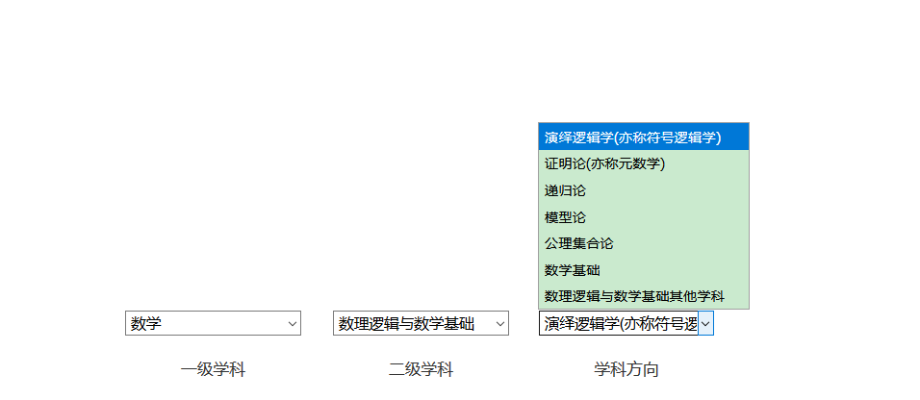
 |  |  |  | 学科方向 | 查看详情
 |  |  |  | 职称 | 助教、讲师、副教授、教授；研究实习员
 |  |  |  | 学历 | 专科、本科 、硕士研究生、博士研究生
 |  |  |  | 预算经费科目 | 设备费； 材料费； 测试化验加工费； 燃料动力费； 差旅/会议/国际合作与交流费； 出版/文献/信息传播/知识产权事务费； 劳务费； 专家咨询费； 专家咨询费 |  | 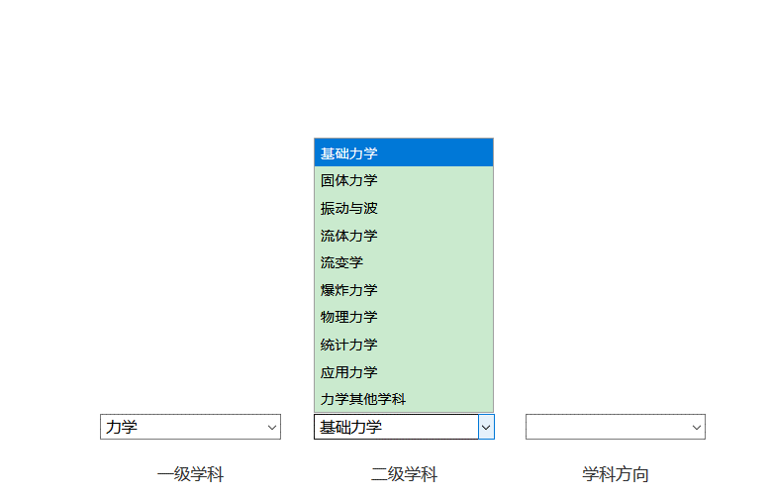
 |  |  |  | 项目来源 | 国家社科基金单列学科项目 国家社科基金项目 教育部任务社科研究项目 全国教育科学规划（教育部）项目 国家自然科学基金项目 中央其他部门社科专门项目 高校古籍整理研究项目 省、市、自治区社科基金项目 省教育厅社科项目 地、市、厅、局等政府部门项目 国际合作研究项目 与港、澳、台合作研究项目 企事业单位委托项目 外资项目 学校社科项目 其他研究项目 无依托项目研究成果
 |  |  |  | 研究类别 | 基础研究、实验与发展、应用研究
 |  |  |  | 合作形式 | 与境外机构合作； 与国内高校合作； 与国内独立研究机构合作； 与境内注册外商独资企业合作； 与境内注册其他企业合作； 独立完成； 其他
三级联动数据，中类根据大类的选择匹配对应的数据；小类根据中类的选择匹配相应的数据
 |  |  |  | 国民经济行业（小类） | 查看详情
 |  |  |  | 国民经济行业（中类） | 查看详情
 |  |  |  | 国民经济行业（大类） | 查看详情
 |  |  |  | 社会经济目标 | 查看详情
取二级数据（一共有三级）
 | 纵向项目 | 新增立项 |  | 项目分类 | 国家艺术基金； 国家社科基金项目； 国家社科基金单列学科项目； 中央其他部门社科专门项目； 国际合作研究项目； 教育部人文社会科学研究项目； 省教育厅社科项目； 全国教育科学规划（教育部）项目； 省市自兹去社科基金项目； 地市厅局等政府部门项目； 高校古籍整理研究项目； 其他； 自主科研基金项目
 |  |  |  | 项目子类 | 查看详情
 |  |  |  | 项目级别 | 国家级重大项目 国家级重点项目 国家级一般项目 省部级重大项目 省部级重点项目 省部级一般项目 市厅级重大项目 市厅级重点项目 市厅级一般项目
 |  |  |  | 成果形式（自填）
 |  |  |  | 合同类别 | 独立合同；主合同；子合同

项目分类
项目分类 | 项目子类（支持自定义配置，无数据部分和项目分类一致）
国家艺术基金 | 国家艺术基金一般项目
国家社科基金项目 | 国家哲学社会科学成果文库项目 国家社科基金后期资助项目 国家社科基金青年项目 国家社科基金特别委托项目A 国家社科基金一般项目 国家社科基金重大项目 国家社科基金重大项目子课题 国家社科基金重点项目 国家社科基金中华学术外译项目 国家社科基金特别委托项目B 国家社科基金特别委托项目C 国家社科基金十八大以来党中央治国理政新理念新思想新战略研究专项工程 国家社科基金"国家治理体系和治理能力现代化"研究专项 研究阐释党的十九大精神国家社科基金专项课题 国家社科基金"把社会注意核心价值观融入法制建设"重大研究专项项目（重大） 国家社科基金"加快建构中国特色哲学社会科学学科体系学术话语体系"中达烟酒专项项目 国家社科基金"国家治理与全球治理"重大研究专项项目 国家社科基金"防范化解重大风险"重大研究专项项目 国家社科基金"冷门绝学"和国别史等研究专项项目 国家社科基金"把社会主义核心价值观融入法制建设"重大研究专项项目（重点） 国家社科基金"开启第二个百年新征程"重大研究专项 马克思主义理论和建设工程重大项目（中宣部） 重点马克思主义学院经费 智库经费 国家社科基金期刊资助项目
国家社科基金单列学科项目 | 艺术学项目国家青年项目 艺术学项目国家一般项目 全国教育科学规划国家青年基金项目 全国教育科学规划国家一般项目 全国教育科学规划国家重点项目 全国教育科学规划外语教育专项课题 全国教育科学规划中小学德育和校外教育研究专项 全国教育科学“十一五”规划国家青年基金课题 国家社科基金艺术学项目 国家社科基金艺术学项目青年项目 国家社科基金“十二五”规划教育学重点项目 国家社科基金“十二五”规划教育学一般项目 国家社科基金“十二五”规划教育学青年项目 全国教育科学“十一五”规划国家一般课题 全国艺术科学规划重点项目 国家社科基金“十二五”规划教育学重大项目 国家社会科学基金“十三五”规划教育学重点委托课题 国家社科基金“十三五”规划教育学重点课题 国家社科基金“十三五”规划教育学一般项目 国家社科基金“十三五”规划教育学青年项目 国家社科基金“十三五”规划教育学重点委托项目 国家社科基金艺术学项目重大项目 国家社科基金“十三五”规划教育学重大项目 国家社科基金艺术学项目一般项目
中央其他部门社科专门项目 | 青年基金项目 规划基金项目 规划基金 青年基金 新世纪优秀人才 重点项目 重大委托项目 文化部科技创新项目 一般项目 一般课题
国际合作研究项目 | 支持自定义配置 加州大学河滨分校— 河海大学中美“3+1+1”硕士留学项目 西澳大学—河海大学中澳“3+2”硕士项目、短期交流项目 美国肯特州立大学—河海大学中美“3+1+1”硕士留学项目 班戈大学—河海大学中英“2+2”双本科、“4+1”硕士留学项目 阿拉巴马大学亨茨维尔分校—河海大学中美“2+2”双本科、“4+1”硕士留学项目 北衣阿华大学—河海大学中美“2+2”双本科、“4+1”硕士留学项目
教育部人文社会科学研究项目 | 教育部人文社会科学研究规划基金、青年基金、自筹经费项目 教育部人文社会科学研究西部和边疆地区项目 教育部人文社会科学研究新疆项目 教育部人文社会科学研究西藏项目 教育部人文社会科学研究专项任务项目（中国特色社会主义理论体系研究） 教育部人文社会科学研究专项任务项目（高校思想政治工作） 教育部人文社会科学研究专项任务项目（工程科技人才培养研究）立项一览表 教育部人文社会科学研究专项任务项目（教育廉政理论研究） 高校示范马克思主义学院和优秀教学科研团队建设项目
省教育厅社科项目 | 教育厅高校人文社会科学研究大学生项目 教育厅高校人文社会科学研究辅导员项目 教育厅高校人文社会科学研究规划项目 教育厅高校人文社会科学研究自筹项目 教育厅高校人文社会科学研究青年项目 教育厅高校人文社会科学研究硕士点 教育厅高校人文社会科学研究思政课 教育厅高校人文社会科学研究重点项目
全国教育科学规划（教育部）项目 | 全国教育科学规划国家重大和重点招标课题 全国教育科学规划重点招标课题 全国教育科学“十三五”规划课题 全国教育科学规划中小学数学教育研究专项课题 全国教育科学规划职业教育研究专项课题 全国教育科学规划学校体育、卫生、艺术和国防教育研究专项课题 全国教育科学规划专项课题 全国教育科学规划外语教育研究专项课题 全国教育科学规划教育考试研究专项课题 全国教育科学规划成人教育研究专项课题 国家社科基金后期资助项目 国家社科基金中华学术外译项目 国家哲学社会科学成果文库
省市自治区社科基金项目
地市厅局等政府部门项目
高校古籍整理研究项目
其他
自主科研基金项目

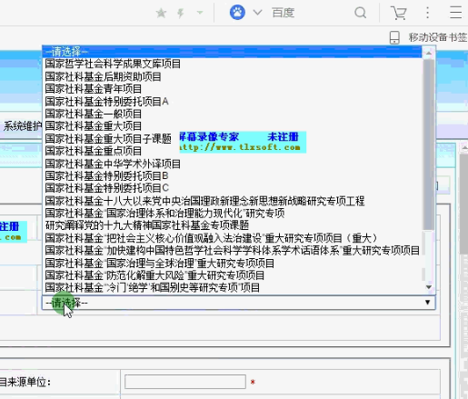
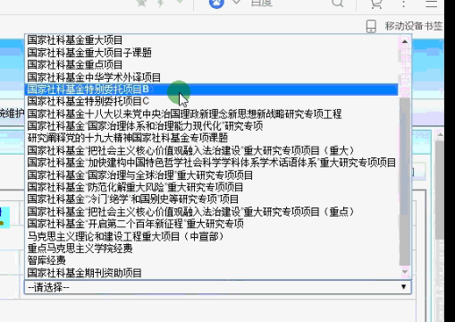

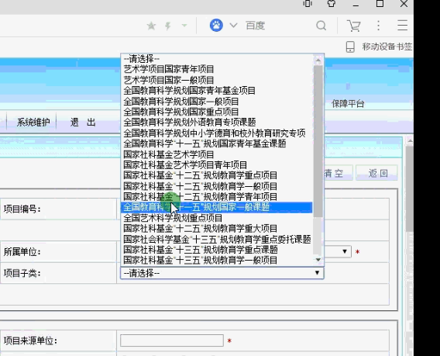
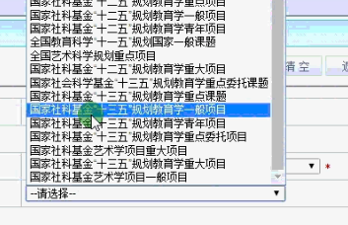
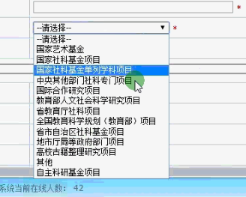
国家自然科学基金重点项目
国家自然科学基金重大项目
国家自然科学基金重大研究计划项目 （经费 100万元以上）

国家杰出青年科学基金
863 计划课题（经费 100 万元以上）
973 课题（经费 100 万元以上）
国家科技支撑计划课题（经费 100 万元以上）

国家社科基金重点项目
国家软科学研究计划重大项目

国家自然科学基金项目
国家自然科学基金委员会科学部主任基金
国家自然科学基金专项项目
863 课题（经费 30 万元以上）
973 课题（经费 30 万元以上）
教育部新世纪优秀人才支持计划国家政策引导类科技计划（星火计划、农业科技成果转化资金支持项目、火炬计划国家重点新产品计划、国际科技合作计划）
国家各部委、各省、自治区、直辖市委托专项课题（经费 40 万元以上）
企业以产学研合作方式委托研发类课题（其中到校经费中研究经费达到 50 万元以上）

国家社科基金项目
国家软科学研究计划项目
教育部新世纪优秀人才支持计划
教育部哲学社会科学研究重大课题攻关项目
国家政策引导类科技计划（国家软科学研究计划）
国家各部委、各省、自治区、直辖市委托专项课题（研究经费 20 万以上）
企业以产学研合作方式委托咨询类课题 （研究经费 30 万元以上）

省自然科学基金项目
863 课题（经费 10 万元以上）
973 课题（经费 10 万元以上）
教育部科学技术研究项目
教育部留学回国人员科研启动基金
省优秀青年科技基金
省科技攻关计划项目
省教育厅自然科学研究重点项目
国家重点实验室和国家工程（技术）研究中心开放基金
中国博士后科学基金资助
国家各部委、各省、自治区、直辖市委托专项课题（经费 20 万元以上）
企业以产学研合作方式委托研发类课题（其中到校经费中研究经费达到 25 万元以上）

教育部人文社会科学研究项目
全国教育科学规划课题
教育部留学回国人员科研启动基金

高等学校博士学科点专项科研基金（新教师基金课题）

省软科学研究计划项目
省哲学社会科学规划项目
省教育厅人文社会科学研究重点项目
中国博士后科学基金资助
国家各部委、各省、自治区、
直辖市委托专项课题（研究经费 10 万元以上）
企业以产学研合作方式委托咨询类课题 （研究经费 15 万元以上）

